VIGA DOBLEMENTE REFORZADO
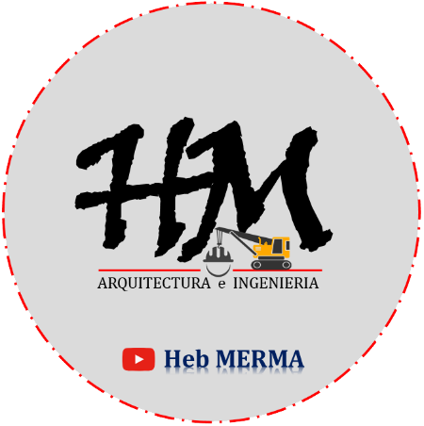

DISEÑO DE VIGA DOBLEMENTE REFORZADO

DATOS:

f´c = |  | Kg/cm2
Fy = |  | Kg/cm2
WD = |  | Tn/m
WL = |  | Tn/m
WU =

$$SECCION VIGA$$
$$h=$$
$$b=$$
$$(+)$$
$$MU^{+}=$$

1) DISEÑO POR FLEXION (traccion simple).

d =
W =
ρ =

2) DISEÑO DE LA VIGA DOBLEMENTE REFORZADO.
a) Calculo de Momento Resistente de la Viga. |  |  |  |  | b) Calculo del Acero en Compresion (As').
Refuerzo en Traccion
Wmax = |  |  |  |  | MU² =
d = |  |  |  |  | As' = |  |  |  |  | H | M |  |  | H | M
MU¹ = |  |  |  |  |  |  |  | 0 | CANT. BARRAS | 0 | #N/A | 0 | CANT. BARRAS | 0 | 0
MU¹ = |  |  |  |  | *Area total en tracccion. |  |  | 0 |  | 0 | #N/A | 0 |  | 0 | 0
As1 = |  |  |  |  | As =

*Verificamos que el area del acero comprimido fluye (As'). |  |  |  |  |  |  |  |  | H | M
ρ = |  |  |  |  |  |  |  | BARRAS CORRUGADAS PARA REFUERZO - CARACTERISTICAS GEOMETRICAS
ρ' = |  |  |  |  |  |  |  | N° BARRAS | ø (PULG.) | AREA As (cm2) | DIAMETRO BARRA (cm) | PRIMETRO P(cm) | PESO W(kg/m) | e (cm) | h (cm) | C (cm)
 |  |  |  |  |  |  |  | 2 | Ø 1/4" | 0.32 | 0.632 | 2 | 0.25 | - | - | -
 | *En la expresion. |  |  |  |  |  |  | 3 | Ø 3/8" | 0.71 | 0.952 | 3 | 0.56 | 1.662 | 0.038 | 0.363
 |  |  |  |  |  |  |  | 4 | Ø 1/2" | 1.29 | 1.27 | 4 | 0.994 | 0.888 | 0.051 | 0.485
*DISPOSICION DE LA ARMADURA. |  |  |  | CANT. BARRAS | Ø BARRA | CANT. BARRAS | Ø BARRA | 5 | Ø 5/8" | 2 | 1.588 | 5 | 1.522 | 1.11 | 0.071 | 0.608
As' = |  |  | → usaremos |  |  |  |  | 6 | Ø 3/4" | 2.84 | 1.905 | 6 | 2.235 | 4.335 | 0.096 | 0.72
As = |  |  | → usaremos |  |  |  |  | 7 | Ø 1" | 5.1 | 2.54 | 8 | 3.473 | 1.779 | 0.127 | 0.97
 |  |  |  |  |  |  |  | 8 | Ø 1 1/8" | 6.45 | 2.865 | 9 | 5.06 | 2.01 | 0.142 | 1.1
 |  |  |  |  |  |  |  | 9 | Ø 1 1/4" | 8.19 | 3.226 | 10 | 6.403 | 2.25 | 0.162 | 1.24
 |  |  |  |  |  |  |  | 10 | Ø 1 3/8" | 10.07 | 3.58 | 11 | 7.87 | 2.5 | 0.18 | 1.37
 |  |  |  |  |  |  |  | https://www.youtube.com/c/HebMerma
$$1$$
$$1$$
$$2$$
$$2$$
$$SECCION 1−1$$
$$SECCION 2−2$$

 |  |  | SUSCRIBETE AQUÍ PARA MAS CONTENIDOS → | https://www.youtube.com/c/HebMerma

